关系图
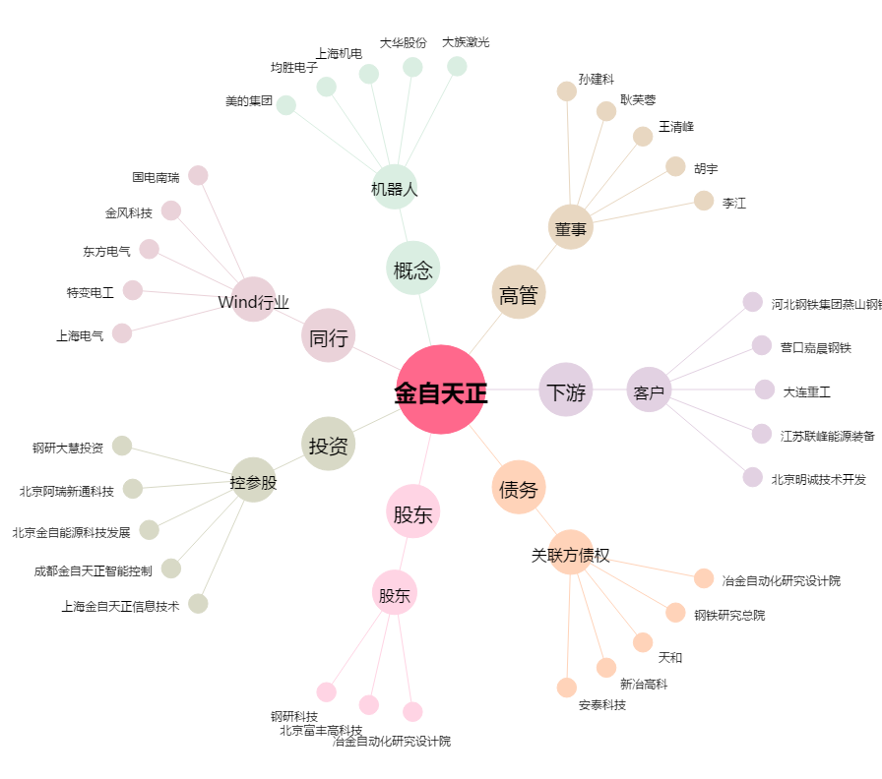
金自天正[600560.SH] - 关系概览图

